Sheet1
端口 | 角色 | 模块 | 功能简介 | 0518上线范围 | 功能示意图 | 待优化部分
网页 | 管理者 | 班级管理 | 配置班级、分组、老师、学生等基本信息 | 是
 | 管理者 | 行为指标 | 自定义校本特色的指标树 | 是
 | 管理者 | 知识库 | 1.创建校本的知识库 2.作为AI对异常的识别和处理建议的指导手册 | 是 |  | 1.需要给出部分典型案例，或者自动总结一线老师的优秀案例沉淀到校本知识库 2.考虑接入三方专家团队成熟的知识库内容（例如清华积极心理学等）
 | 管理者 | 预警 | 1.展示年级维度预警学生名单，给出部分指导建议 | 是 |  | 1.命名需要调整 2.需要外显展示等级、处理建议（例如学生受伤后需要主动提醒家长留存单据、联系校医等一系列流程）

平板 | 老师 | 行为记录 | 1.通过点选操作进行单人或多人的点评 2.支持批量导入数据并自动解析匹配指标 | 是 | 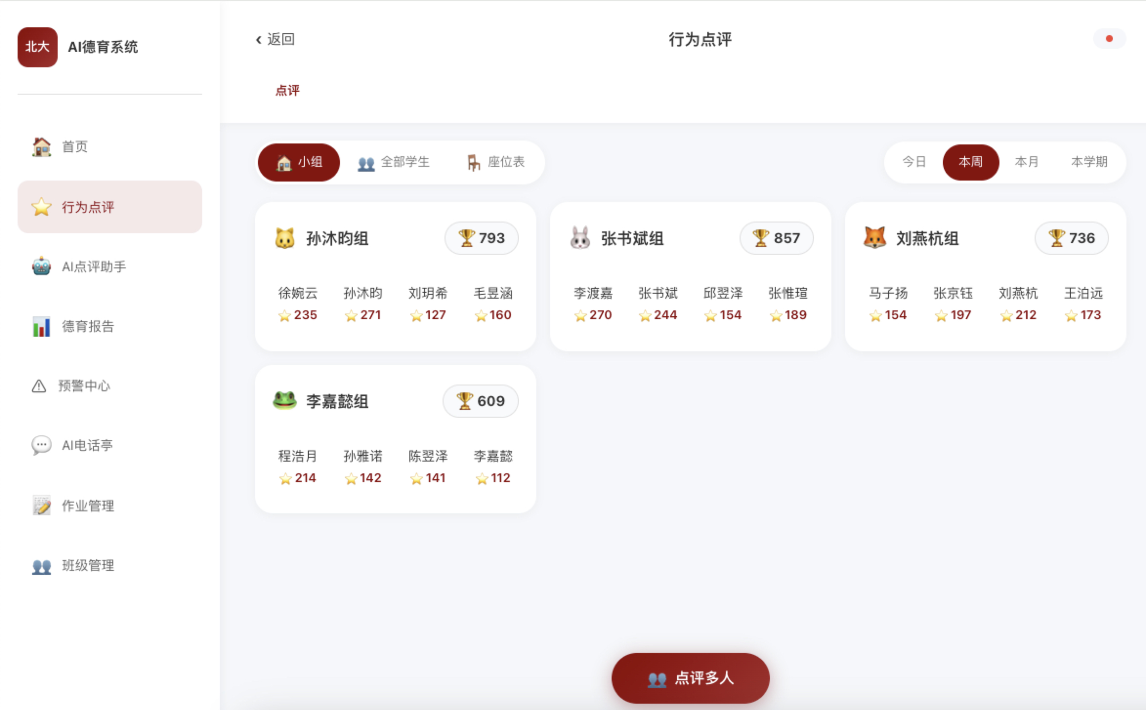 | 1.年级/班级两个层级要能自定义增删指标 2.增加导入excel自动解析入库的能力
 | 老师 | 语音录入点评 | 1.语音/打字/拍照随时进行日常点评 2.AI对话进行意图识别和需求补足，自动分类匹配德育指标，记录老师的处理结果 3.特殊问题情境下，为老师提供处理流程的指导建议 4.确认提交后自动完成系统评分记录 | 是 | 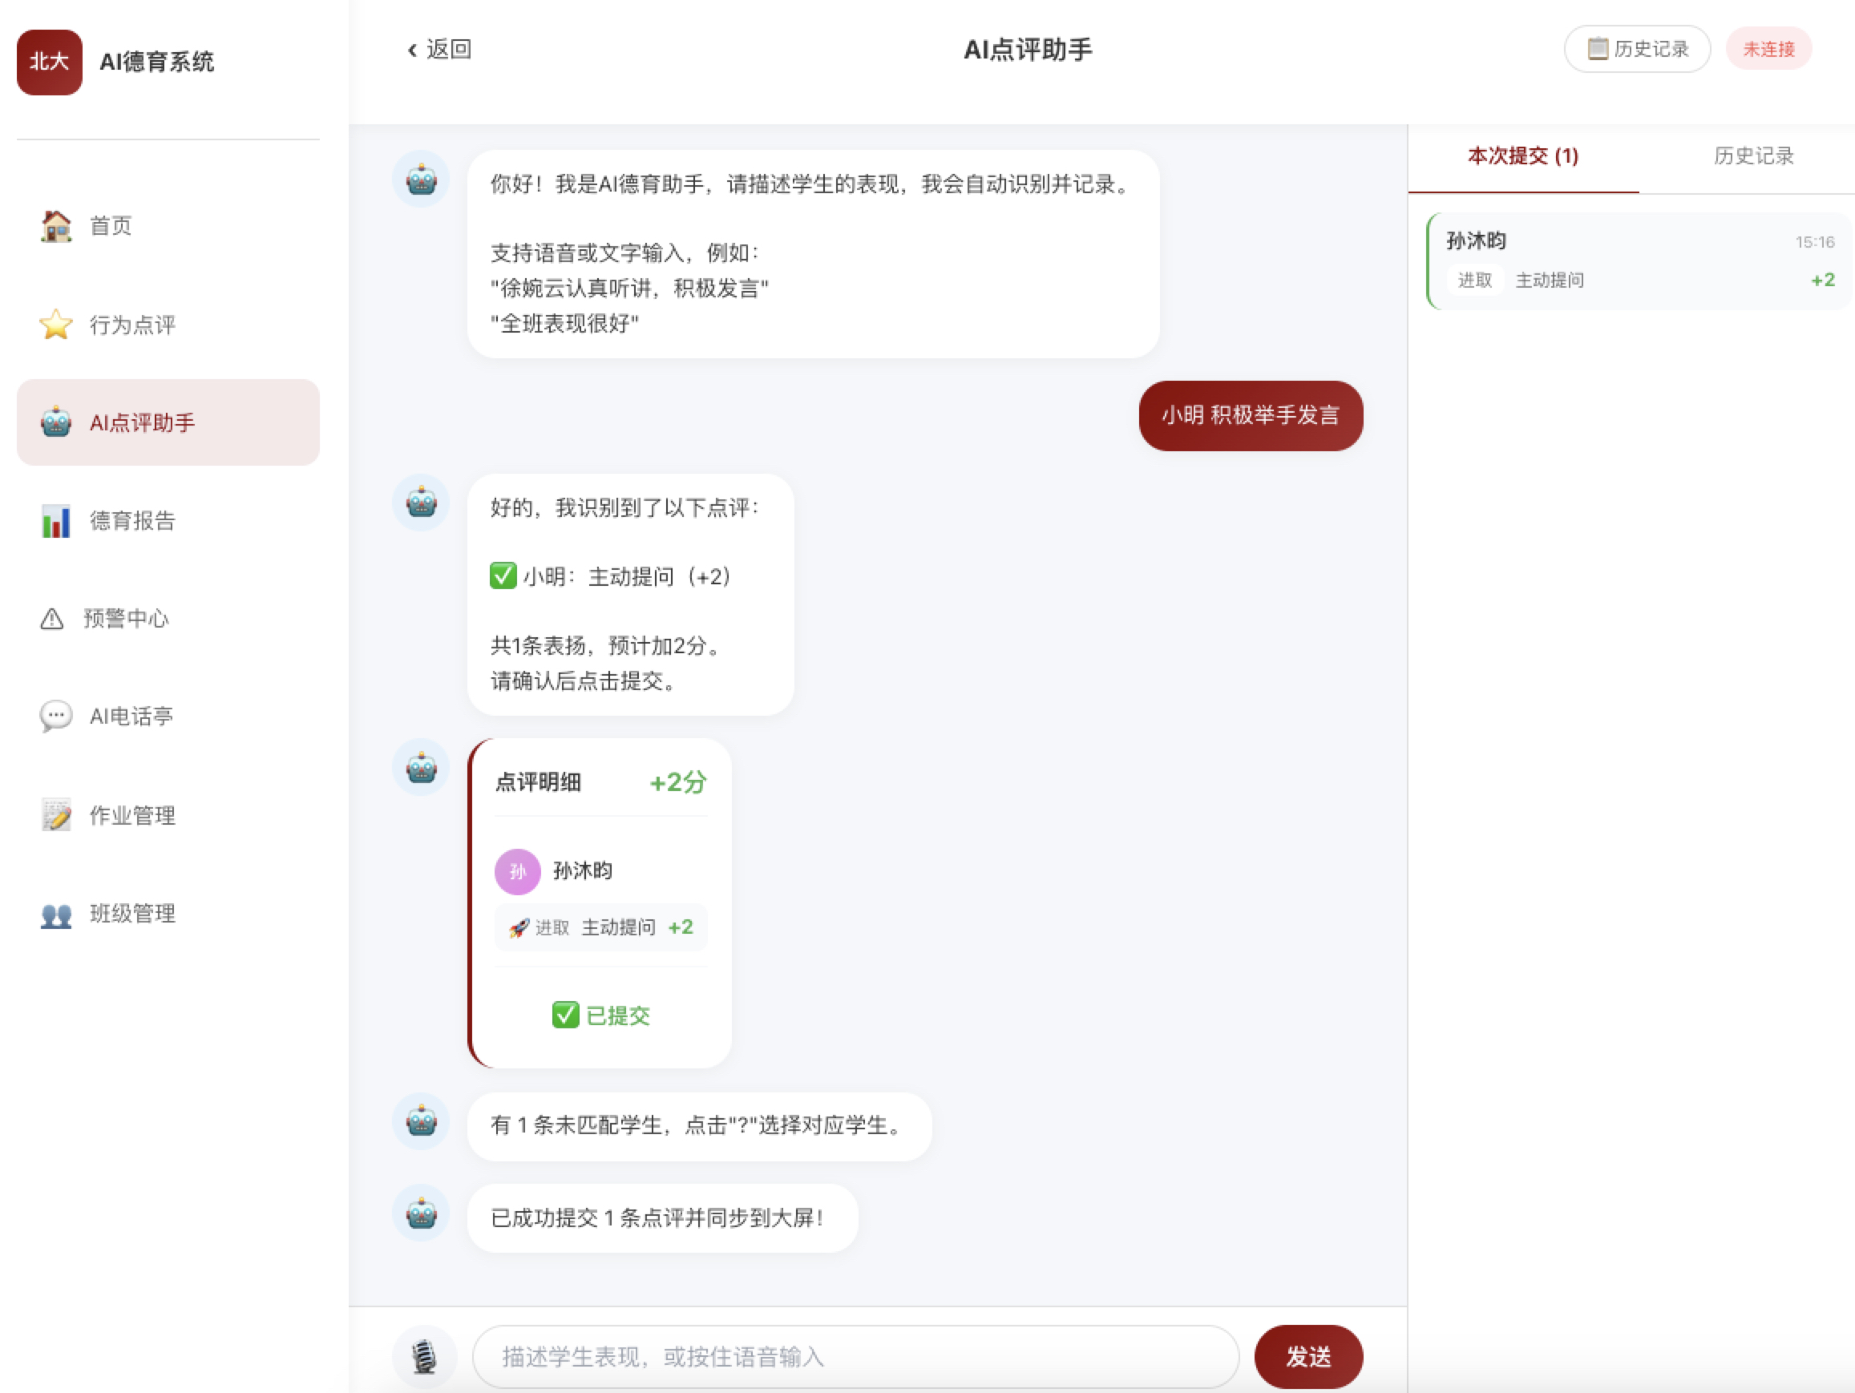 | 1.AI可以支持帮助老师创建班级自定义新指标 2.对话过程增加强引导，需要老师记录对问题的处理过程和处理结果，避免变为单纯的“问题上报机器” 3.对于特殊情况的学生，老师也可以直接语音录入帮学生标记为已交作业（例如手部骨折无法书面交作业，老师可以自然描述表扬孩子完成了口头作业，也可以进行交作业的加分）
 | 老师 | 德育报告 | 1.学生单人德育报告 2.班级综合德育报告 3.德育报告结构包含评分、预警等级、学生综合评价、思维分析、干预指导建议 4.支持老师下发报告给家长端（绑定家长手机号） | 是 | 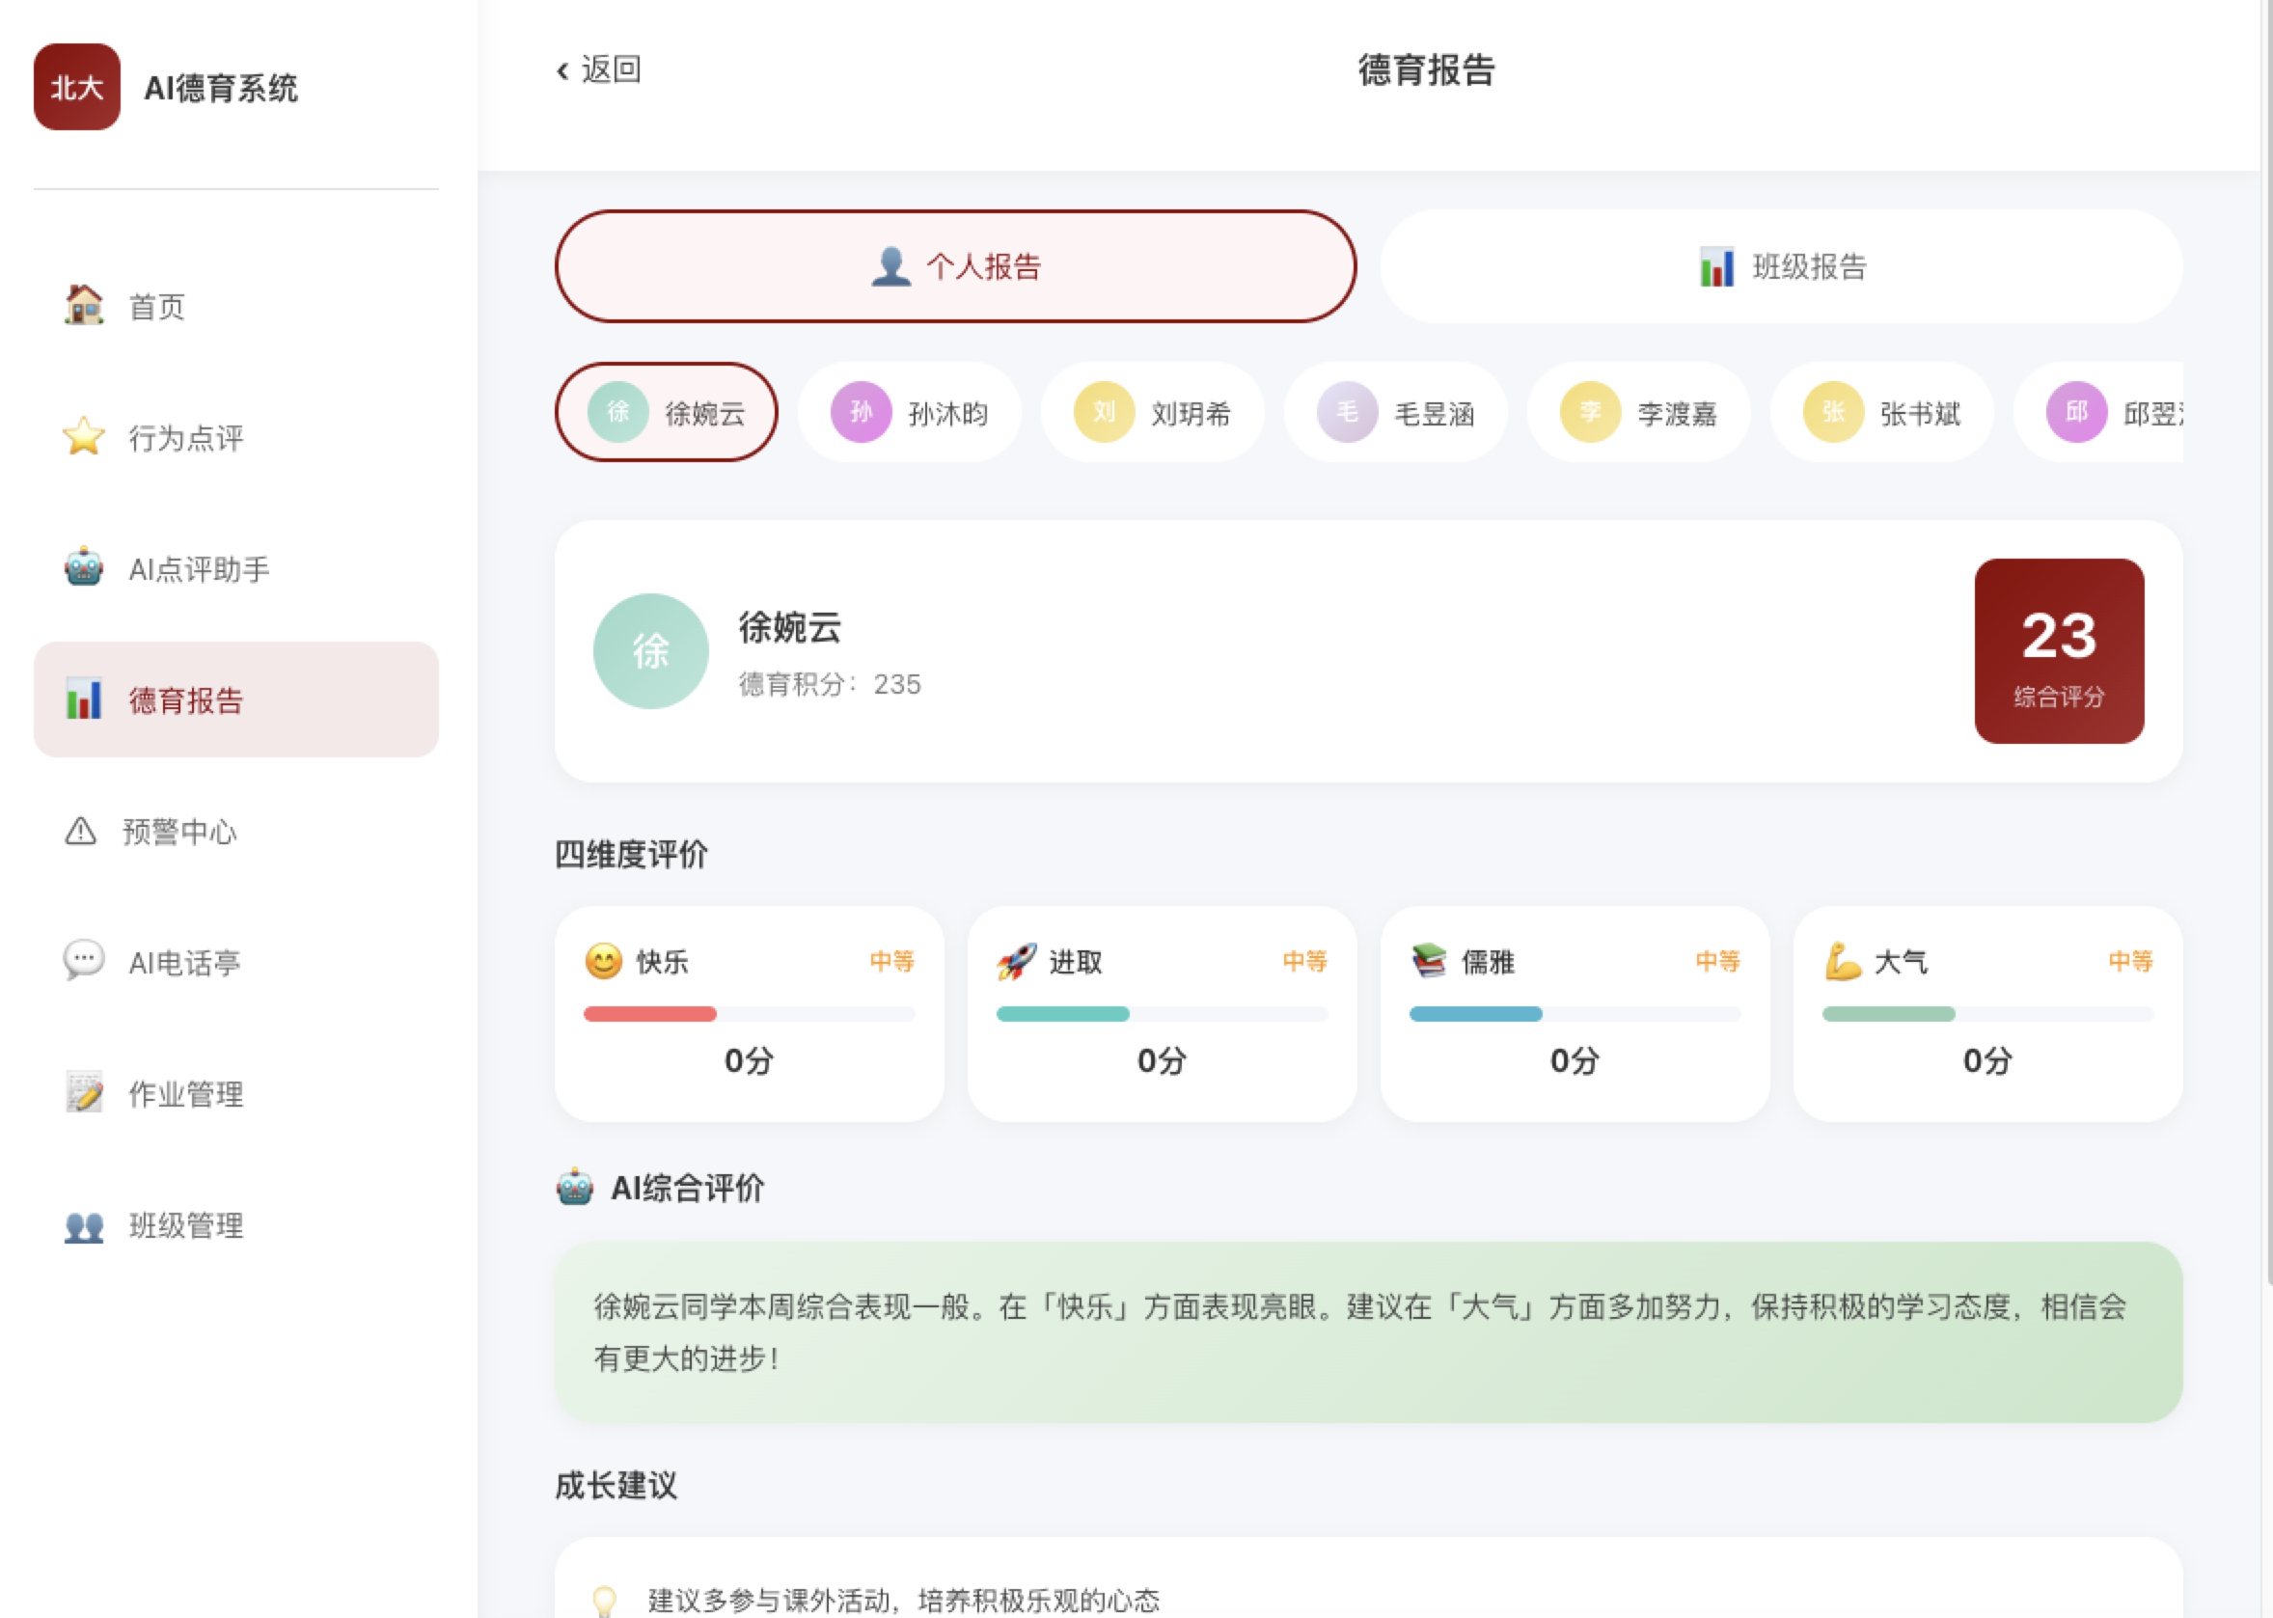 | 1.命名需要调整 2.可以支持自选时间段进行分析总结，学期综评汇总，支持双周对比。
 | 老师 | 预警 | 1.展示本班预警学生名单，给出部分指导建议 | 是
 | 老师 | 作业管理 | 1.快速发布作业（联动大屏展示作业任务，可以划号提交） 2.统计作业提交情况数据
 | 学生 | AI电话亭 | 1.老师选择学生姓名进入 2.学生语音对话AI心理老师 | 是 | 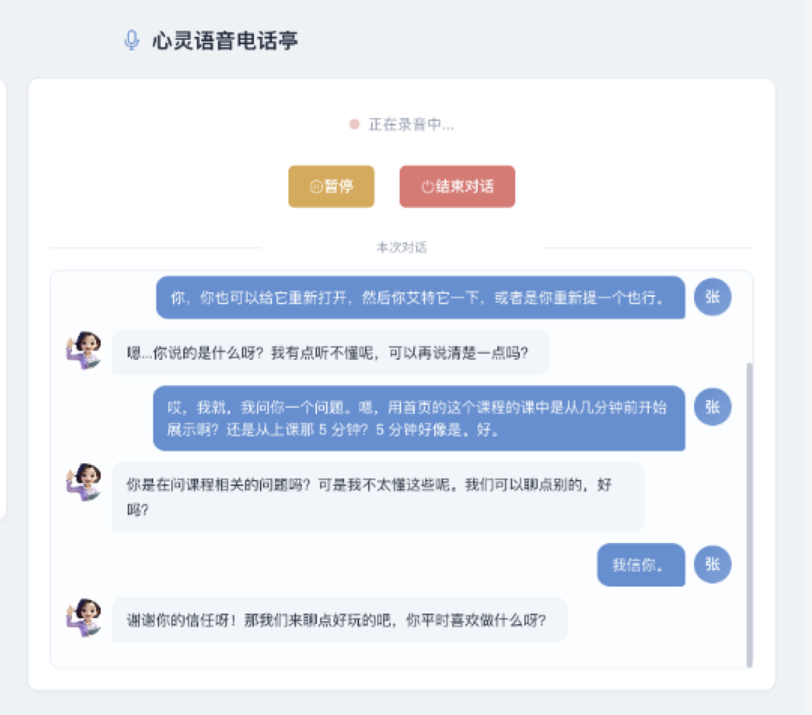 | 1.对话内容的摘要记录，纳入AI分析的数据源，并适当呈现在报告中 2.对话内容的关键标签和敏感词识别，计入对应的点评得分和预警分析中

大屏 | 学生 | 点评 | 1.手动点评 2.老师点评的同步大屏动态展示/可视化 | 是 |  | 1.对标现有系统的主要功能和操作 2.老师语音点评的结果也要大屏动效展示“+2分” 3.整体系统设计风格参考北大品牌色，色值：0100145
 | 学生 | 榜单 | 自定义+综合榜单 | 是
 | 学生 | 交作业/划号单 | 1.老师发布作业，学生可以点击交作业/姓名消失 2.根据交作业的时间进行分级加分 | 是 |  | 1.会联动一个老师发布作业的入口，最好也能语音布置作业 2.点完交作业的学生姓名原位置消失
以下是二期需求范围，0528前争取提供截图/视频或者简单网页固定账号体验
ui图 | 家长 | 语音记录 | 1.语音/打字对话输入家庭点评 2.AI识别匹配校本德育指标，确认后提交录入数据 | 否
 | 家长 | 孩子报告 | 接受老师推送的学生报告 | 否
 | 学生 | 学生自评 | 1.通过多模态输入，提交学生自主评价 2.AI自动进行指标维度匹配 3.Ai对话为学生提供即时反馈和部分引导 | 否
 | 管理者 | 智能体配置 | 自定义各种AI智能体的prompt | 否
 | 大屏 | 礼物兑换/植树养成 | 1.支持自定义班级/校级维度的积分兑换礼物 2.通过养宠/植树等形式进行个人和班级的正向激励 | 否
 | 老师 | AI主动提醒 | 1.针对特殊情境，AI提醒老师进行二次关注提醒，进行补加分（例如今天语音录入“打架扣5分，但如果明天主动改正帮助他人可以补加3分”，明天需要主动提醒老师关注引导学生加分） | 否

